วัน,สัปดาห์
บริษัท โตโยต้านนทบุรี ผู้จำหน่ายโตโยต้า จำกัด
ตารางการตรวจเช็คและบำรุงรักษา ลิฟท์ยกรถแบบ 2 เสา เดือน.........................พ.ศ.............
แผนก.......................................สาขา......................
 |  |  |  |  |  |  |  |  |  |  |  |  |  |  |  |  |  |  |  |  |  |  |  |  |  |  | ตำแหน่งที่ตั้ง

ผู้จัดการศูนย์บริการ |  |  | ผช.ผจก. / จนท. หน่วยงานซ่อมบำรุง |  |  |  |  |  |  |  |  |  |  |  |  |  |  |  |  |  |  |  |  |  |  |  | ผู้รับผิดชอบ

ประจำวัน | ลำดับ | รายละเอียดในการตรวจเช็ค ( ภาพประกอบหน้าที่ 3/4 ) |  |  | 1 | 2 | 3 | 4 | 5 | 6 | 7 | 8 | 9 | 10 | 11 | 12 | 13 | 14 | 15 | 16 | 17 | 18 | 19 | 20 | 21 | 22 | 23 | 24 | 25 | 26 | 27 | 28 | 29 | 30 | 31
 | 1 | ตรวจสอบการรั่วและทำความสะอาดกระบอกไฮดรอลิค : ต้องไม่มีคราบน้ำมันรั่วซึมระหว่าง
 |  | แกนลูกสูบกับซีลกันฝุ่น
 | 2 | ลิฟท์วิ่งขึ้น-ลง ราบเรียบไม่สะดุด ในขณะขึ้นต้องมีเสียงการทำงานของเซฟตี้ล๊อค และเมื่อ
 |  | ขึ้นสุดจะหยุดการทำงานได้โดยอัตโนมัติ
 | 3 | ตรวจสอบการทำงานของระบบ Safety Lock : กลไกต้องอยู่ในสภาพปกติพร้อมใช้งาน
 | 4 | ตรวจสอบการล๊อคของแขนยกรถ : ให้ดูที่เฟืองล๊อคที่ปลายแขน ขณะที่ยกลิฟท์ขึ้นจาก
 |  | พื้นล่างสุด เมื่อยกลิฟท์ขึ้นแล้วแขนต้องถูกล็อค ไม่สามารถหมุนได้อีก
 | 5 | ตรวจสอบยางรองยกรถ ต้องอยู่ในสภาพดี ไม่ฉีกขาด
ลงชื่อผู้รับผิดชอบ
ลงชื่อผู้ตรวจสอบ (หัวหน้างาน)

ประจำสัปดาห์ | ลำดับ | รายละเอียดในการตรวจเช็ค ( ภาพประกอบหน้าที่ 3/4 ) |  |  | สัปดาห์ที่ 1 |  |  |  |  |  |  |  | สัปดาห์ที่ 2 |  |  |  |  |  |  |  | สัปดาห์ที่ 3 |  |  |  |  |  |  |  | สัปดาห์ที่ 4
 | 1 | ยกลิฟท์ขึ้นให้แขนลิฟท์อยู่ที่ระดับอ้างอิง แขนลิฟท์ซ้ายและขวาต่างระดับ (ยอมรับที่ 5 cm.)
 | 2 | ตรวจเช็คสายไฮดรอลิค และ จุดต่อสายว่ามีรอยรั่วของน้ำมันไฮโดรลิคหรือไม่
 | 3 | ตรวจเช็ครอยแตกของสลิง หากพบว่ามีการแตกควรเปลี่ยนหรือพบการยืดของสลิงหรือ
 |  | เป็นสนิม ก็ควรเปลี่ยนเช่นเดียวกัน
 | 4 | ใช้น้ำมันหล่อลื่นทาที่โซ่และสลิง พร้อมทั้งตัวลูกรอกทุกจุด
ลงชื่อผู้รับผิดชอบ |  |  |  |  | สัปดาห์ที่ 1 ……………………… |  |  |  |  |  |  |  | สัปดาห์ที่ 2 ……………………… |  |  |  |  |  |  |  | สัปดาห์ที่ 3 ……………………… |  |  |  |  |  |  |  | สัปดาห์ที่ 4 ………………….
ลงชื่อผู้ตรวจสอบ (หัวหน้างาน ) |  |  |  |  | สัปดาห์ที่ 1 ……………………… |  |  |  |  |  |  |  | สัปดาห์ที่ 2 ……………………… |  |  |  |  |  |  |  | สัปดาห์ที่ 3 ……………………… |  |  |  |  |  |  |  | สัปดาห์ที่ 4 ………………….

ü
û
ข้อปฎิบัติ |  |  |  | สัญลักษณ์ | บันทึกปัญหาที่พบและแนวทางการแก้ไข
1.ต้องตรวจเช็คตามหัวข้อที่กำหนดก่อนเริ่มปฎิบัติงานทุกวัน |  |  |  | ปกติ | วันที่ |  |  |  | ปัญหาที่พบ |  |  |  |  |  |  |  |  |  |  |  |  | แนวทางแก้ไข |  |  |  |  |  |  |  |  | ผู้บันทึก
2.หากพบว่ามีปัญหาให้แจ้งหัวหน้าช่างทันที |  |  |  | ไม่ปกติ
3.กรณีพบความผิดปกติหรือใช้งานไม่ได้ต้องแขวนป้ายห้ามใช้งาน |  |  |  | แก้ไขแล้ว
และแจ้งหัวหน้าให้รีบดำเนินการแจ้งซ่อมตามขั้นตอน

เอกสารฉบับที่ / วันที่ออกเอกสาร / วันที่มีผลบังคับใช้ : 2 / 20/02/2556 / 01/03/2556 |  |  |  |  |  |  |  |  |  |  |  |  |  |  |  |  |  |  |  |  |  |  |  |  |  |  |  | EF-OFF-170

เดือน
บริษัท โตโยต้านนทบุรี ผู้จำหน่ายโตโยต้า จำกัด
ตารางการตรวจเช็คและบำรุงรักษา ลิฟท์ยกรถแบบ 2 เสา พ.ศ...............
แผนก.......................................สาขา......................

ประจำเดือน | ลำดับ | รายละเอียดในการตรวจเช็ค ( ภาพประกอบหน้า 4/4 ) |  | ......ม.ค. | ......ก.พ. | .......มี.ค. |  | ......เม.ย. | ......พ.ค. | ......มิ.ย. | ......ก.ค. | ......ส.ค. | .......ก.ย. | .......ต.ค. | ......พ.ย. |  | ........ธ.ค.
 | 1 | ตรวจเช็คระดับน้ำมัน : ต้องไม่ต่ำกว่าครึ่งของเหล็กวัดระดับน้ำมัน และ เปลี่ยนน้ำมันตามระยะเวลา
 |  | กำหนดของเครื่องจักรนั้นๆ
 | 2 | ตรวจสอบระบบควบคุมการทำงานของระบบไฮดรอลิคและไฟฟ้า : ต้องไม่มีการรั่วซึมของระบบไฮดรอลิค
 |  | และ สายไฟต้องไม่ชำรุด
 | 3 | ตรวจสอบและหล่อลื่นที่จุดหมุน : ทำการหล่อลื่นจุดหมุนทั้งหมด
 | 4 | ตรวจสอบระบบแรงเคลื่อนไฟฟ้า ต้องมีแรง 380V 3เฟส และวัดกระแสไฟฟ้าที่มอเตอร์ ต้องได้ตาม
 |  | เนมเพลทของมอเตอร์นั้นๆ
 | 5 | ตรวจสอบน๊อตแม็คเนติกต้องแน่นหนาทุกตัว และโอเวอร์โหลดทริปต้องทำงานเมื่อกระแสเกิน
 | 6 | ตรวจสอบสกรูยึดฐานลิฟท์ทั้งหมด : ต้องไม่ชำรุดและขัดแน่นหนาทุกตัว
ลงชื่อผู้ตรวจเช็ค (ช่างซ่อมบำรุง)
ลงชื่อผู้ตรวจสอบ (หัวหน้างาน)

ü
û
ข้อปฎิบัติ |  |  | สัญลักษณ์ | บันทึกปัญหาที่พบและแนวทางการแก้ไข
1.ต้องตรวจเช็คตามหัวข้อที่กำหนดก่อนเริ่มปฎิบัติงานทุกวัน |  |  | ปกติ | วันที่ |  |  | ปัญหาที่พบ |  |  |  |  | แนวทางแก้ไข |  |  |  | ผู้บันทึก
2.หากพบว่ามีปัญหาให้แจ้งหัวหน้าช่างทันที |  |  | ไม่ปกติ
3.กรณีพบความผิดปกติหรือใช้งานไม่ได้ต้องแขวนป้ายห้ามใช้งาน |  |  | แก้ไขแล้ว
และแจ้งหัวหน้าให้รีบดำเนินการแจ้งซ่อมตามขั้นตอน

เอกสารฉบับที่ / วันที่ออกเอกสาร / วันที่มีผลบังคับใช้ : 2 / 20/02/2556 / 01/03/2556 |  |  |  |  |  |  |  |  |  |  |  |  |  |  | EF-OFF-170

เจ้าของพื้นที่
บริษัท โตโยต้านนทบุรี ผู้จำหน่ายโตโยต้า จำกัด
รายละเอียดการตรวจเช็คและบำรุงรักษา ลิฟท์ยกรถแบบ 2 เสา
( สำหรับผู้ปฏิบัติงาน )

ประจำวัน |  | ประจำสัปดาห์
1.ตรวจสอบรอยรั่วและทำความสะอาดกระบอกไฮดรอลิค | 4.ตรวจสอบการล๊อคของแขนยกรถ : ให้ดูที่เฟืองล๊อคที่ปลายแขน | 1.ยกลิฟท์ขึ้นให้แขนลิฟท์อยู่ที่ระดับอ้างอิง แขนลิฟท์ซ้ายและขวา | 4.ใช้น้ำมันหล่อลื่นทาที่สายสลิงหรือโซ่ และที่ลูกรอกในจุดต่างๆ
ต้องไม่มีน้ำมันรั่วระหว่างกระบอกสูบกับซีลกันฝุ่น | ขณะที่ยกลิฟท์ขึ้นจากพื้น แขนต้องล็อค ไม่สามารถหมุนได้อีก | ต่างระดับยอมรับได้ที่ 5 Cm.
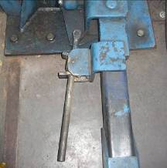
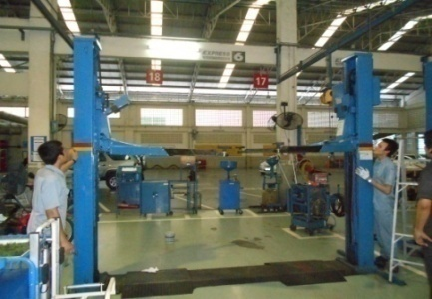

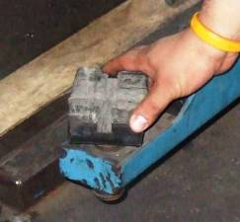
2.ลิฟท์ขึ้นลงราบเรียบไม่สะดุด ขณะเคลื่อนที่ขึ้นต้องได้ยินเสียง | 5.ตรวจสอบยางรองยกรถ ต้องอยู่ในสภาพดี ไม่ฉีกขาด | 2.ตรวจเช็คสายไฮดรอลิค และ จุดต่อสายว่ามีรอยรั่วของน้ำมัน
การทำงานของเซฟตี้ล็อค เมื่อขึ้นสุดลิฟท์จะต้องหยุดเองอัตโนมัติ |  | ไฮดรอลิคหรือไม่
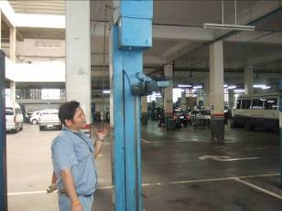
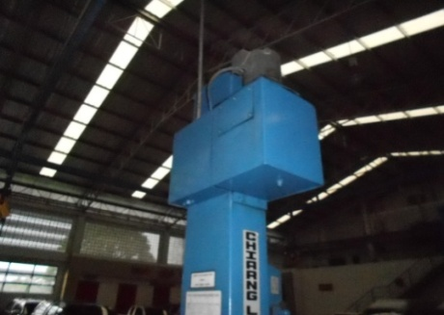

3.ตรวจสอบการทำงานของระบบ Safety Lock : |  | 3.ตรวจสอบสลิงถ้าพบรอยแตก สลิงยืดหรือเป็นสนิมให้เปลี่ยนใหม่
กลไกต้องอยู่ในสภาพปกติพร้อมใช้งาน
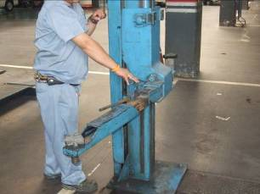
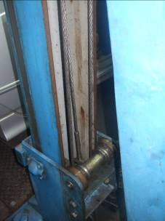

เอกสารฉบับที่ / วันที่ออกเอกสาร / วันที่มีผลบังคับใช้ : 2 / 20/02/2556 / 01/03/2556 |  |  |  | EF-OFF-170

ซ่อมบำรุง
บริษัท โตโยต้านนทบุรี ผู้จำหน่ายโตโยต้า จำกัด
รายละเอียดการตรวจเช็คและบำรุงรักษา ลิฟท์ยกรถแบบ 2 เสา
( สำหรับหน่วยงานซ่อมบำรุง )

ประจำเดือน
1.ตรวจเช็คระดับน้ำมัน : ต้องไม่ต่ำกว่าครึ่งของเหล็กวัดระดับน้ำมัน และเปลี่ยนตามระยะเวลาที่เครื่องจักรนั้นๆ กำหนด | 4.ตรวจสอบระบบแรงเคลื่อนไฟฟ้า ต้องมีแรง 380V / เฟส และวัดกระแสไฟที่มอเตอร์ต้องได้ตามที่ระบุไว้ในเนมเพลท
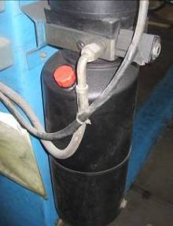
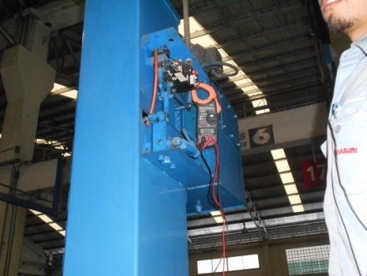
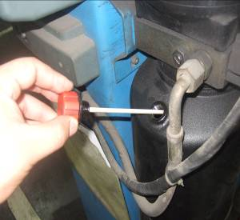

2.ตรวจสอบระบบควบคุมการทำงานของระบบไฮโดรลิคและไฟฟ้า : ต้องไม่มีการรั่วซึม,สายไฟไม่ชำรุด | 5.ตรวจสอบน๊อตแม็คเนติกต้องแน่นหนาทุกตัวและโอเวอร์โหลดทริปเมื่อกระแสไฟเกิน
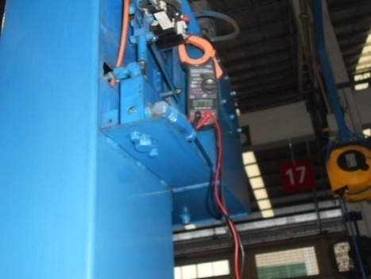
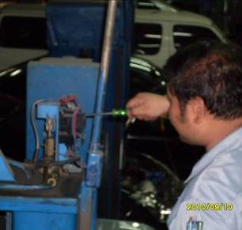

3.ทำการหล่อลื่นจุดหมุนทั้งหมด | 6.ตรวจสอบสกรูยึดฐานลิฟท์ทั้งหมด : ต้องแน่นไม่คลายตัว
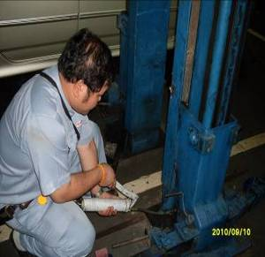
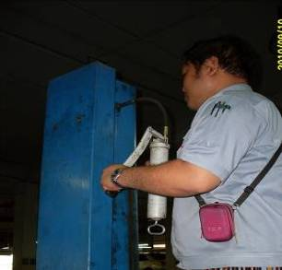
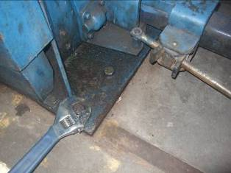

เอกสารฉบับที่ / วันที่ออกเอกสาร / วันที่มีผลบังคับใช้ : 2 / 20/02/2556 / 01/03/2556 |  | EF-OFF-170

